4457aed65ed8895d5e26de5cc653f91
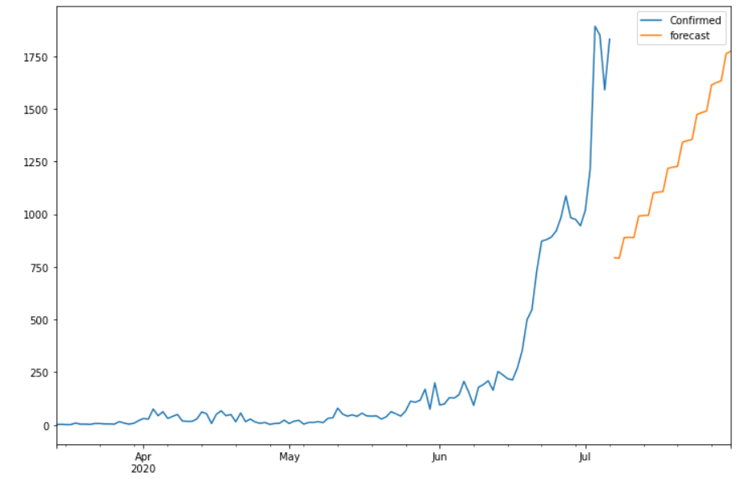
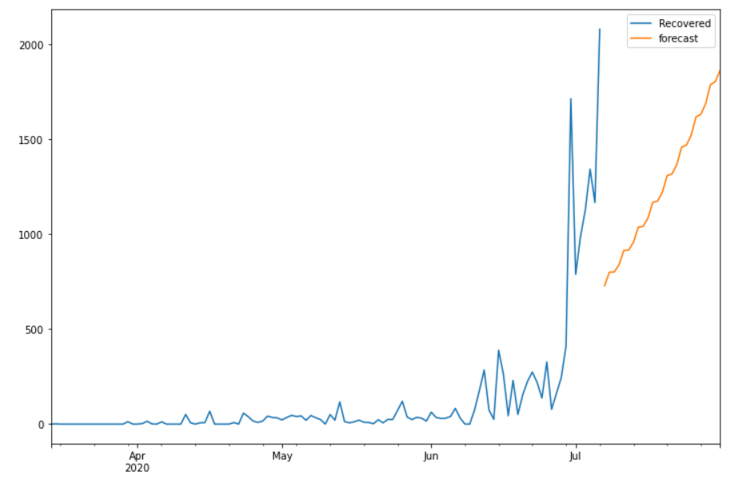
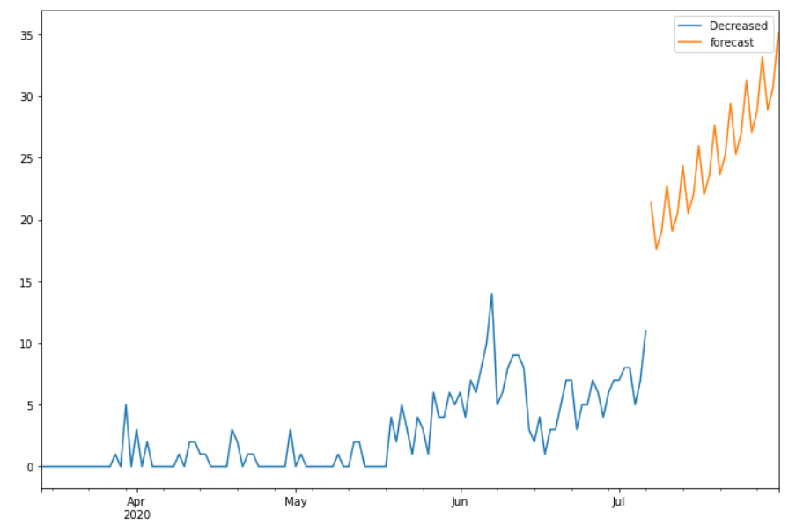
Date | Future_Predicted_Confirmed | Future_Predicted_Recovered | Future_Predicted_Decreased
2020-06-12 | 252.32820459 | 137.35622712 | 9.9827291896
2020-06-13 | 243.72155063 | 123.89077399 | 12.628342239
2020-06-14 | 228.99501341 | 142.17037364 | 8.529908733
2020-06-15 | 304.35792442 | 150.87005973 | 9.6789838337
2020-06-16 | 288.46985548 | 171.26901787 | 12.964852351
2020-06-17 | 269.41366555 | 220.53477563 | 9.4042715793
2020-06-18 | 343.97827137 | 203.31280522 | 10.410450288
2020-06-19 | 343.98624902 | 232.56786078 | 13.092511471
2020-06-20 | 343.06558035 | 293.84694021 | 10.960464003
2020-06-21 | 413.157017 | 283.80408894 | 12.120110058
2020-06-22 | 405.48657274 | 296.47528445 | 15.382458189
2020-06-23 | 394.123745 | 341.9035203 | 11.404033261
2020-06-24 | 475.72187535 | 338.38912603 | 12.577385082
2020-06-25 | 469.80660636 | 367.64685365 | 15.783044946
2020-06-26 | 461.6229151 | 430.14052512 | 12.783066296
2020-06-27 | 543.86249777 | 420.86430426 | 13.98581038
2020-06-28 | 541.79517374 | 446.9990831 | 17.251709241
2020-06-29 | 537.58610643 | 508.03033498 | 13.864351765
2020-06-30 | 622.81455494 | 504.59226541 | 15.14286578
2020-07-01 | 619.40527903 | 532.52461009 | 18.626543809
2020-07-02 | 613.3427584 | 596.04441105 | 14.98547021
2020-07-03 | 704.17503822 | 593.03881065 | 16.289173715
2020-07-04 | 702.8151382 | 626.34405705 | 19.787801035
2020-07-05 | 699.30033528 | 696.33688561 | 16.345523922
2020-07-06 | 792.93282277 | 694.28374176 | 17.70542793

